Cluster 0
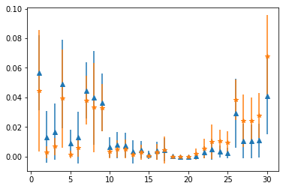
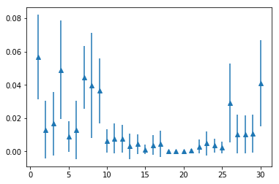
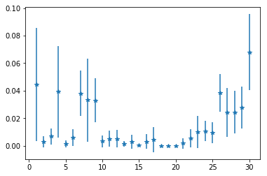

 |  |  |  |  |  |  |  |  |  |  |  | HI |  |  |  |  |  |  |  |  |  |  | LO

Sss | _Ss | _ss | ssss | FF | FS | fs_ | FS_ | _FS | sss | ss | ff | _Ff | Fs | ffs | _FF | _Fs_ | Fs_ | Ss_ | fss | _Fs | Ff | ss_ | Ss | _fs | fs | _ff | _fs_ | sss_ | ssss_

Cluster 1
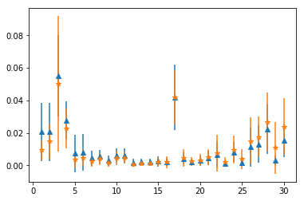
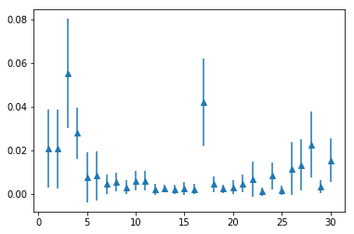
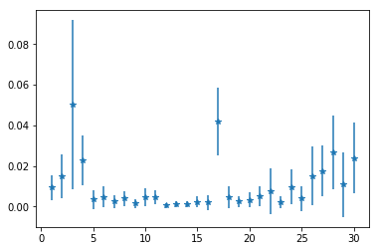

 |  |  |  |  |  |  |  |  |  |  |  | HI |  |  |  |  |  |  |  |  |  | LO

FF | Sss | _Fs_ | _FF | FS_ | ssss | fss | ffs | _fs | Ss_ | _Fs | ff | Ff | sss | Ss | _Ss | _ss | ss | _Ff | Fs_ | _ff | _FS | ss_ | sss_ | _fs_ | ssss_ | fs | FS | Fs | fs_

